Filtro
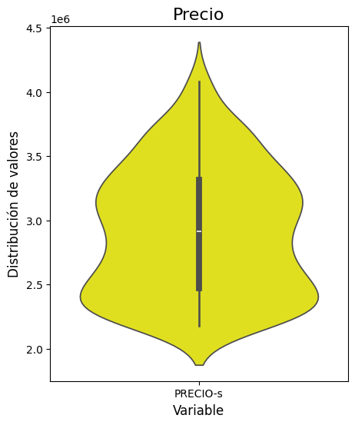
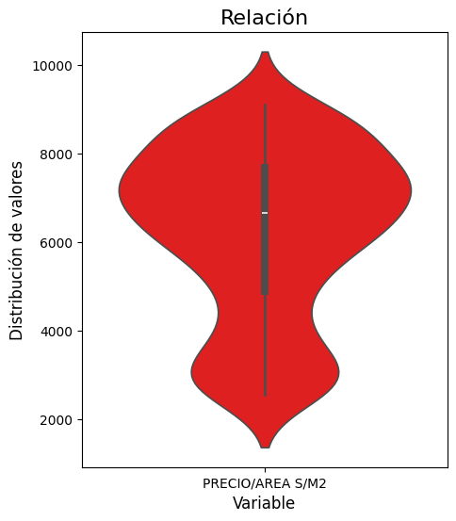
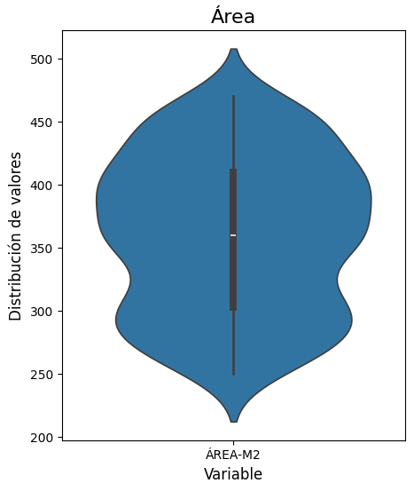
PRECIO-s | ÁREA-M2 | PRECIO/AREA S/M2
0 | 700 | 2000
280000000000 | 3000 | 7000

